Части столов
Отдельные части столов необходимы, чтобы собрать столы в нестандартных цветовых комбинациях (например, столешница и царга - Дуб Юкон, опоры - Бук Тиара) Для этого необходимо заказать отдельно столешницу с царгой, и отдельно комплект опор в нужных Вам декорах
Изображение | Артикул | Габаритные размеры (ШхГхВ) | Описание | Вес (кг) | Объем (м.куб.) | Цена
Столешница и царга для письменных столов
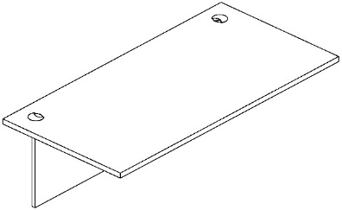 | XST 127-1 | 1200х700х25 | Столешница из ЛДСП т.25мм., кромка ПВХ т. 2мм. Столешница комплектуется двумя заглушками. | 20.7 | 0.046 | 4,726
 | XST 147-1 | 1400х700х25 |  | 24.0 | 0.053 | 5,439
 | XST 167-1 | 1600х700х25 |  | 27.5 | 0.061 | 6,192
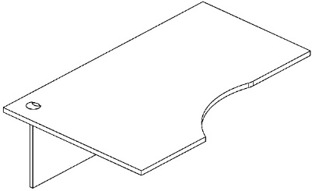 | XCET 149-1(L/R) | 1400х900х25 | Столешница из ЛДСП т.25мм., кромка ПВХ т. 2мм. Столешница комплектуется заглушкой. | 26.3 | 0.066 | 6,882
 | XCET 169-1(L/R) | 1600х900х25 |  | 29.6 | 0.076 | 7,610
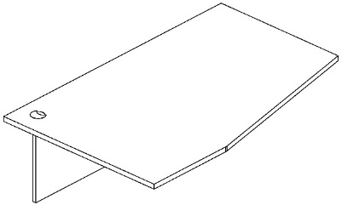 | XCT 149-1 (L/R) | 1400х900х25 | Столешница из ЛДСП т.25мм., кромка ПВХ т. 2мм. Столешница комплектуется заглушкой. | 27.6 | 0.066 | 6,839
 | XCT 169-1 (L/R) | 1600х900х25 |  | 31.4 | 0.076 | 7,666
Столешница и царга для столов руководителя
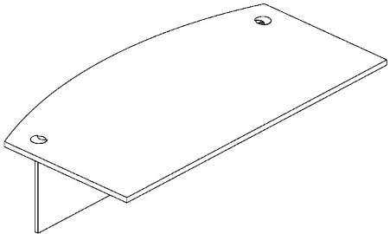 | XET 169-1 | 1600х867х25 | Столешница из ЛДСП т.25мм., кромка ПВХ т. 2мм. Столешница комплектуется двумя заглушками. | 31.1 | 0.076 | 8,815
 | XET 189-1 | 1800х914х25 |  | 35.6 | 0.087 | 10,260
Опоры для столов
 | XST 7 | 698х25х703 | Комплект опор из ЛДСП т.25мм., кромка ПВХ т. 2мм. Подходят ко всем одинарным столешницам письменных столов и столов руководителя | 18 | 0.033 | 4,243
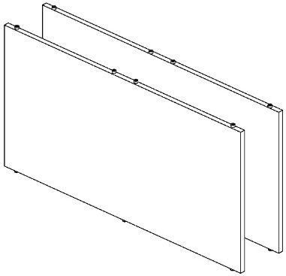 | X2ST 14 | 1402х25х703 | Комплект опор из ЛДСП т.25мм., кромка ПВХ т. 2мм. Применяются для создания 2-х местных рабочих станций. Подходят ко всем спаренным столешницам письменных столов. Внимание! Создание рабочей станции на основе столешниц для столов руководителя XET 169 и XET 189 невозможно! | 35.4 | 0.064 | 8,423

Кабель-менеджмент
Изображение | Артикул | Габаритные размеры | Описание | Вес (кг) | Объем (м.куб.) | Цена
Кабель-каналы
 | LB-25 | 250х80х25 | Прямоугольная заглушка кабель-канала с щеточкой, материал - алюминий, цвет - алюминий | 0.26 | 0.0005 | 2,629
 | LB-28 | 280х80х25 |  | 0.26 | 0.0005 | 2,865
 | PF-01(FB) | 250х160х55 | Прямоугольная заглушка кабель-канала без щеточки, материал - сталь, цвет краски - Серый, Антрацит, Белый | 0.9 | 0.003 | 2,625
Система кабель-каналов
 | MK-0080(S) | 600х135х120 | Основой систем кабель-каналов является П-образный короб, изготовленный из листового металла толщиной 1 мм. Он крепится к столешнице снизу на Г-образных кронштейнах, изготовленных из листового металла толщиной 1,5-2,0 мм. Ширина короба - 90 мм, высота короба - 55 мм. Цвет краски - Серый, Антрацит, Белый | 1.30 | 0.0047 | 2,491
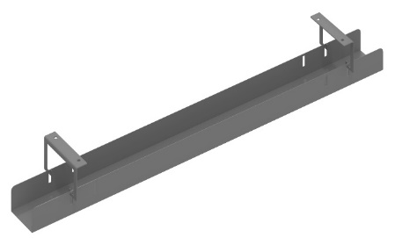
 | MK-0100(S) | 800х135х120 |  | 1.60 | 0.0058 | 2,789
 | MK-0120(S) | 1000х135х120 |  | 1.90 | 0.007 | 3,081
 | MK-0140(S) | 1200х135х120 |  | 2.20 | 0.0081 | 3,376
 | MK-0160(S) | 1400х135х120 |  | 2.50 | 0.0092 | 3,678
 | MK-0180(S) | 1600х135х120 |  | 2.80 | 0.0104 | 3,973
 | MKZ-0080(S) | 600х205х120 | Основой систем кабель-каналов является П-образный короб, изготовленный из листового металла толщиной 1 мм. Он крепится к столешнице снизу на Г-образных кронштейнах, изготовленных из листового металла толщиной 1,5-2,0 мм. Ширина короба - 160 мм, высота короба - 55 мм. Цвет краски - Серый, Антрацит, Белый | 1.70 | 0.0084 | 3,839
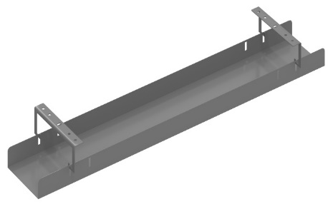
 | MKZ-0100(S) | 800х205х120 |  | 2.20 | 0.0104 | 4,233
 | MKZ-0120(S) | 1000х205х120 |  | 2.60 | 0.0124 | 4,616
 | MKZ-0140(S) | 1200х205х120 |  | 3.00 | 0.0145 | 5,004
 | MKZ-0160(S) | 1400х205х120 |  | 3.50 | 0.0165 | 5,386
 | MKZ-0180(S) | 1600х205х120 |  | 3.90 | 0.0186 | 5,779

Компоновки ассортимента
Компоновки элементов
Оперативная мебель XTEN |  | Комбинация №1 |  | Наименование/Артикул | Цена
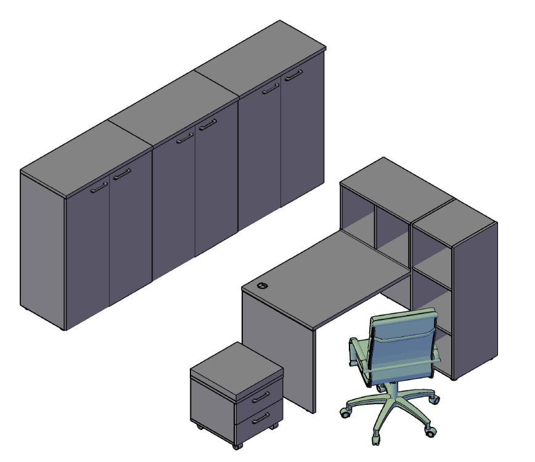 |  |  |  | Стол письменный XST 167 | 10,435
 |  |  |  | Полка XOS 700 | 5,632
 |  |  |  | Каркас шкафа - колонки XMC 42 | 5,632
 |  |  |  | Тумба мобильная с подушкой XMC-2D.1А | 9,260
 |  |  |  | Каркас шкафа широкого XMC 85 | 7,907
 |  |  |  | Каркас шкафа широкого XMC 85 | 7,907
 |  |  |  | Каркас шкафа широкого XMC 85 | 7,907
 |  |  |  | Двери XMD 42-2 | 5,057
 |  |  |  | Двери XMD 42-2 | 5,057
 |  |  |  | Двери XMD 42-2 | 5,057
 |  |  |  | Топ для шкафа XTP 85 | 2,062
 |  |  |  | Топ для шкафа XTP 85 | 2,062
 |  |  |  | Топ для шкафа XTP 85 | 2,062

 |  |  |  |  |  | `

 | Цена: |  | 76,037.00 |  |  |  | `

Оперативная мебель XTEN |  | Комбинация №2 |  | Наименование/Артикул | Цена
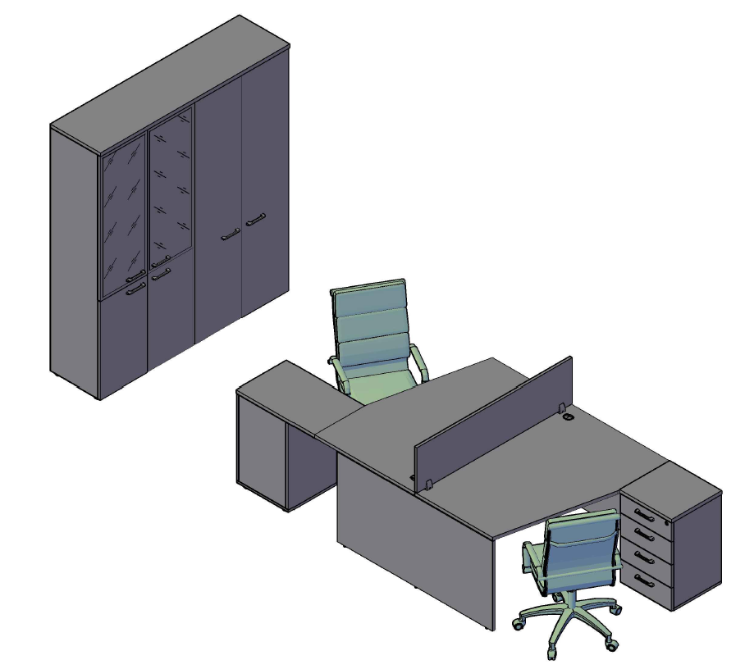 |  |  |  | Столы двойные X2CT 149.1 | 22,101
 |  |  |  | Экран XBP 143 | 4,586
 |  |  |  | Тумба приставная XLC-4D.1А | 12,631
 |  |  |  | Тумба приставная XLC-4D.2А | 13,385
 |  |  |  | Приставка XR 704 | 3,760
 |  |  |  | Каркас шкафа широкого XHC 85 | 11,551
 |  |  |  | Каркас шкафа широкого XHC 85 | 11,551
 |  |  |  | Двери XLD 42-2 | 3,873
 |  |  |  | Двери стеклянные в раме XRG 42-1(L) | 7,379
 |  |  |  | Двери стеклянные в раме XRG 42-1(R) | 7,379
 |  |  |  | Двери XHD 42-2 | 7,584
 |  |  |  | Топ на шкафы XTP 170 | 3,751

 | Цена: |  | 109,531.00

Оперативная мебель XTEN |  | Комбинация №3 |  | Наименование/Артикул | Цена
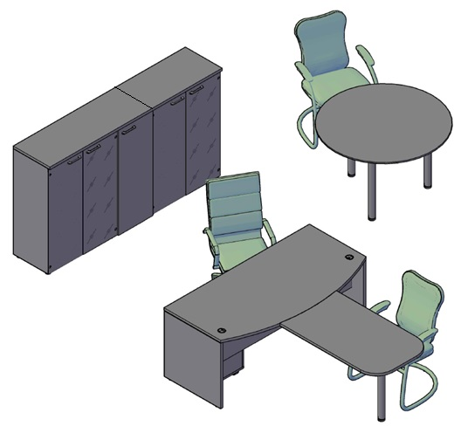 |  |  |  | Стол руководителя XET 169 | 13,059
 |  |  |  | Брифинг - приставка XB 127 | 6,178
 |  |  |  | Тумба мобильная XMC-3D.1А | 9,719
 |  |  |  | Конференц-стол XRT 120 | 13,488
 |  |  |  | Каркас шкафа широкого XMC 85 | 7,907
 |  |  |  | Каркас шкафа широкого XMC 85 | 7,907
 |  |  |  | Каркас шкафа - колонки XMC 42 | 5,632
 |  |  |  | Двери стеклянные XGD 42 | 2,315
 |  |  |  | Двери стеклянные XGD 42 | 2,315
 |  |  |  | Двери стеклянные XGD 42 | 2,315
 |  |  |  | Двери стеклянные XGD 42 | 2,315
 |  |  |  | Комплект фурнитуры XGD 42-F | 781
 |  |  |  | Комплект фурнитуры XGD 42-F | 781
 |  |  |  | Комплект фурнитуры XGD 42-F | 781
 |  |  |  | Комплект фурнитуры XGD 42-F | 781
 |  |  |  | Дверь XMD 42-1 | 2,698
 |  |  |  | Топ на шкафы XTP 128 | 2,932
 |  |  |  | Топ на шкафы XTP 85 | 2,062

 | Цена: |  | 83,966.00

Техническая информация
ИНФОРМАЦИЯ ПО ПРИМЕНЕНИЮ ЛЕВЫХ/ПРАВЫХ СТЕКЛЯННЫХ ДВЕРЕЙ В РАМЕ
